手順書
操作手順書 |  |  |  |  | 作成日時：2019/10/25-16:11:09

 | １．操作環境

 |  |  | シナリオファイル名 | C:\Users\Administrator\Desktop\動作確認手順\前受充当処理.winsnr

 | ２．操作手順

 |  | ２．１．シナリオ：前受充当処理
 |  |  | ２．１．１． 【事前準備】[CNT_USR1@CORCL - [OSqlEdit4 *]]ウィンドウ - [SQL実行]ボタン |  |  | 確認日 | 結果
 |  |  | 画面 | 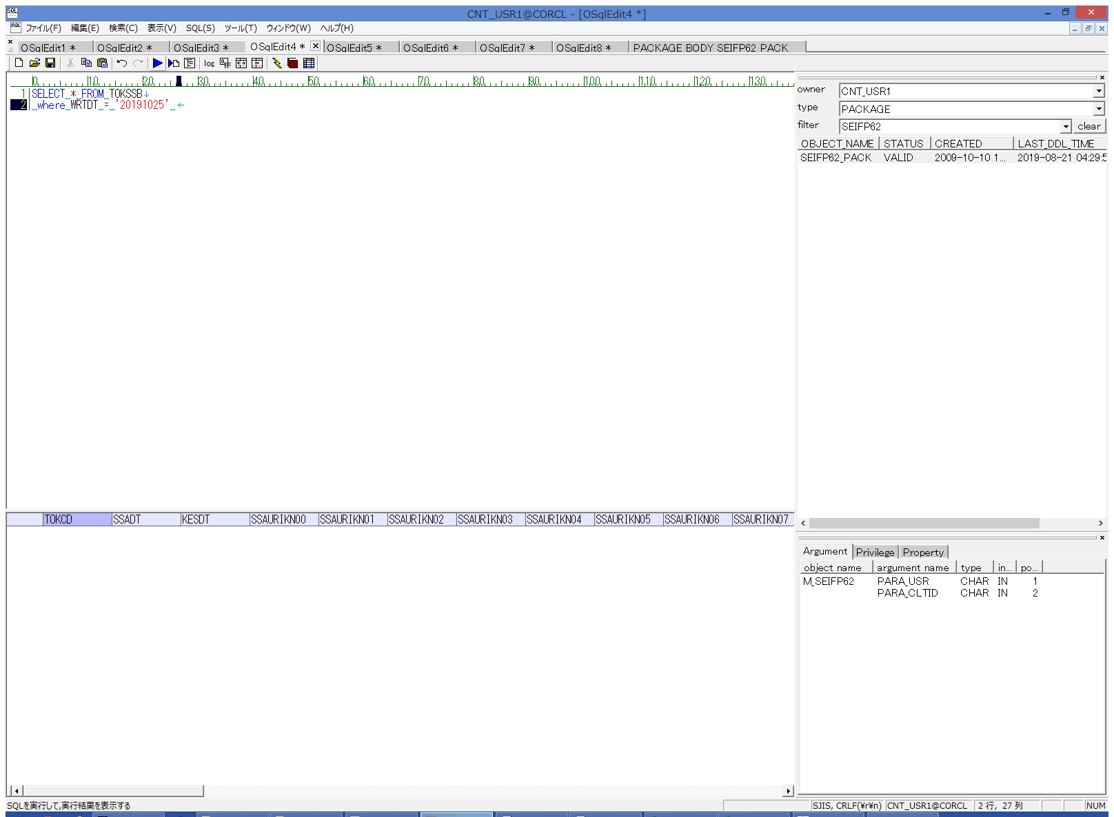
 |  |  | 操作内容 | TOKSSBの抽出SQL(別紙参照)を実行します。

 |  |  | ２．１．２．【事前準備】[CNT_USR1@CORCL - [OSqlEdit5 *]]ウィンドウ - [SQL実行]ボタン |  |  | 確認日 | 結果
 |  |  | 画面 | 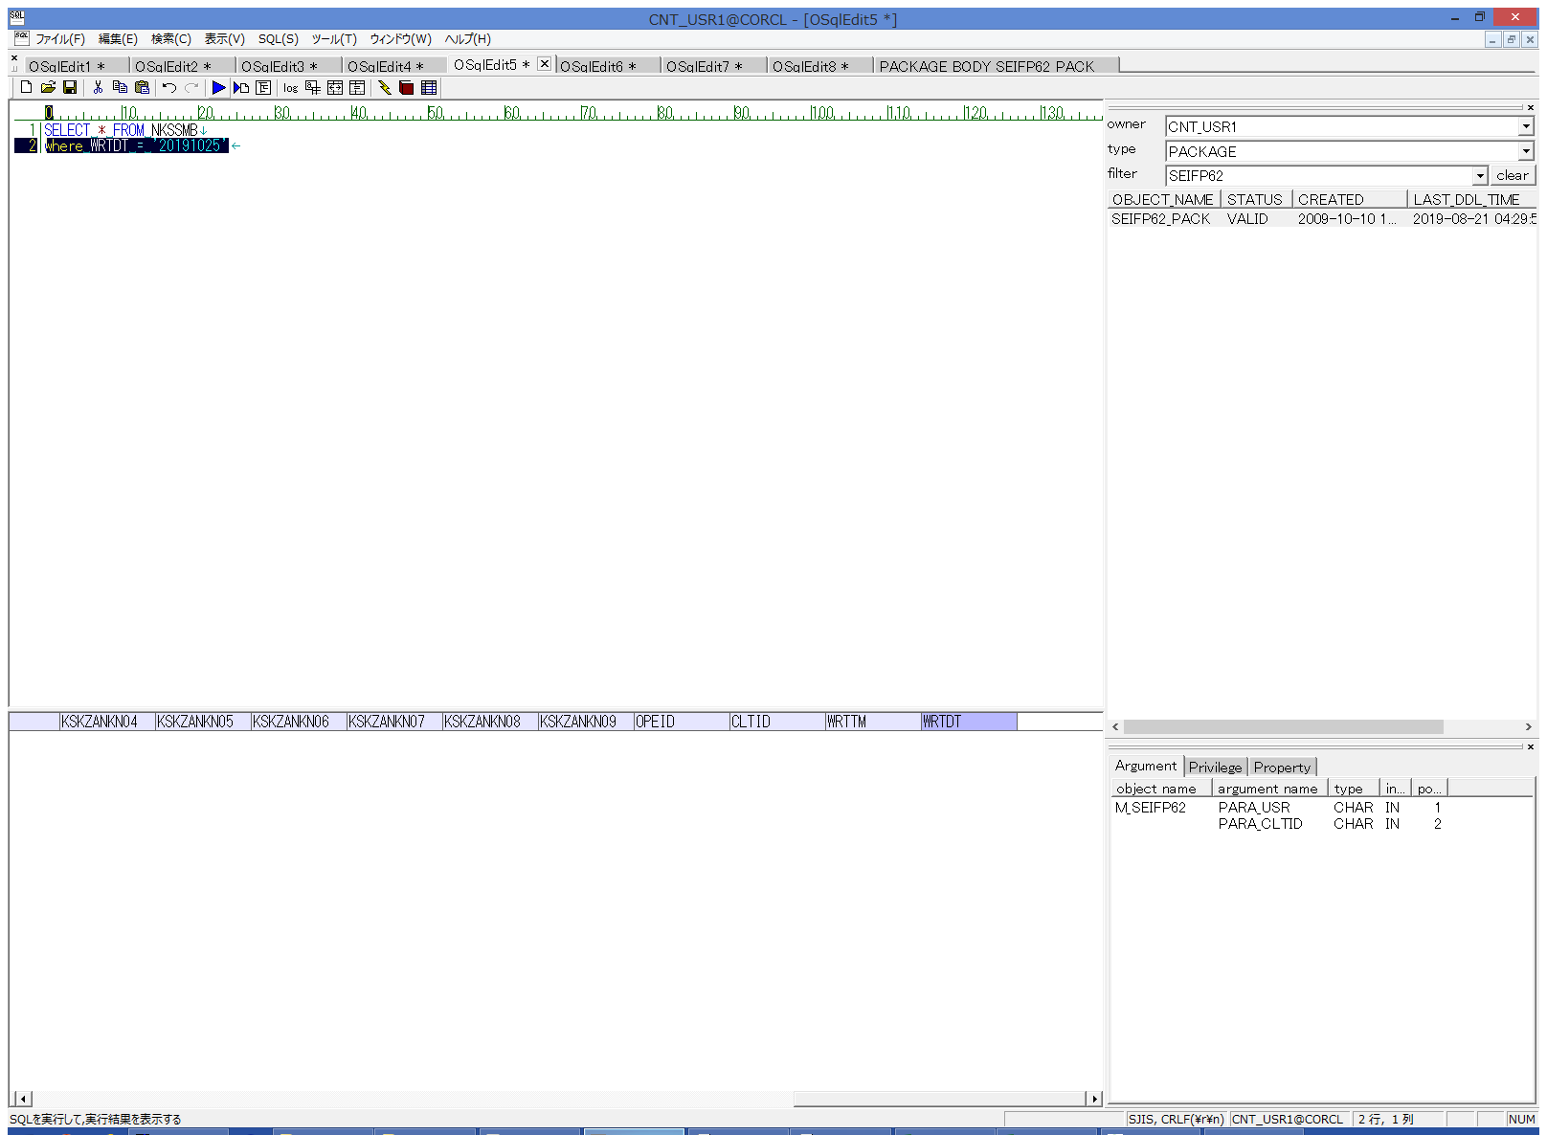
 |  |  | 操作内容 | NKSSMBの抽出SQL(別紙参照)を実行します。

 |  |  | ２．１．３． 【事前準備】[CNT_USR1@CORCL - [OSqlEdit6 *]]ウィンドウ - [SQL実行]ボタン |  |  | 確認日 | 結果
 |  |  | 画面 | 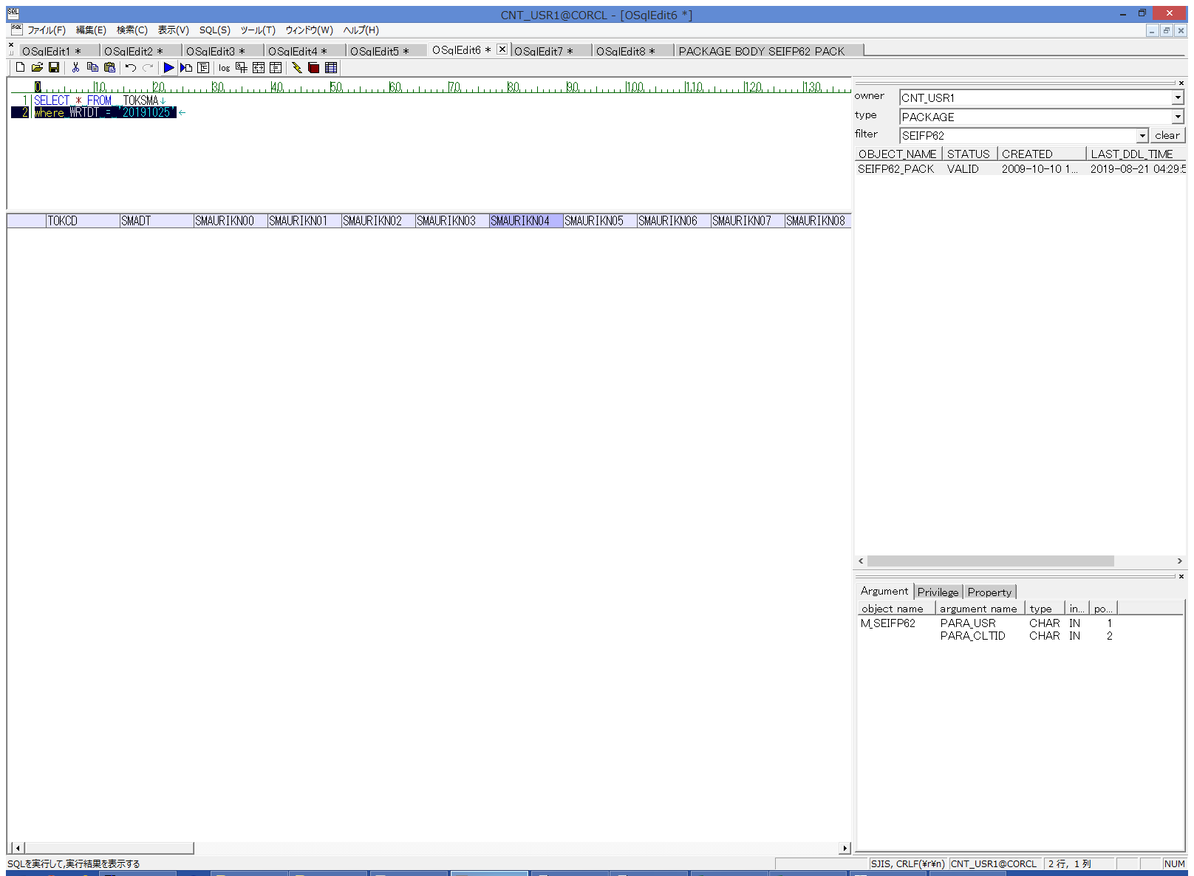
 |  |  | 操作内容 | TOKSMAの抽出SQL(別紙参照)を実行します。

 |  |  | ２．１．４．【事前準備】 [CNT_USR1@CORCL - [OSqlEdit7 *]]ウィンドウ - [SQL実行]ボタン |  |  | 確認日 | 結果
 |  |  | 画面 | 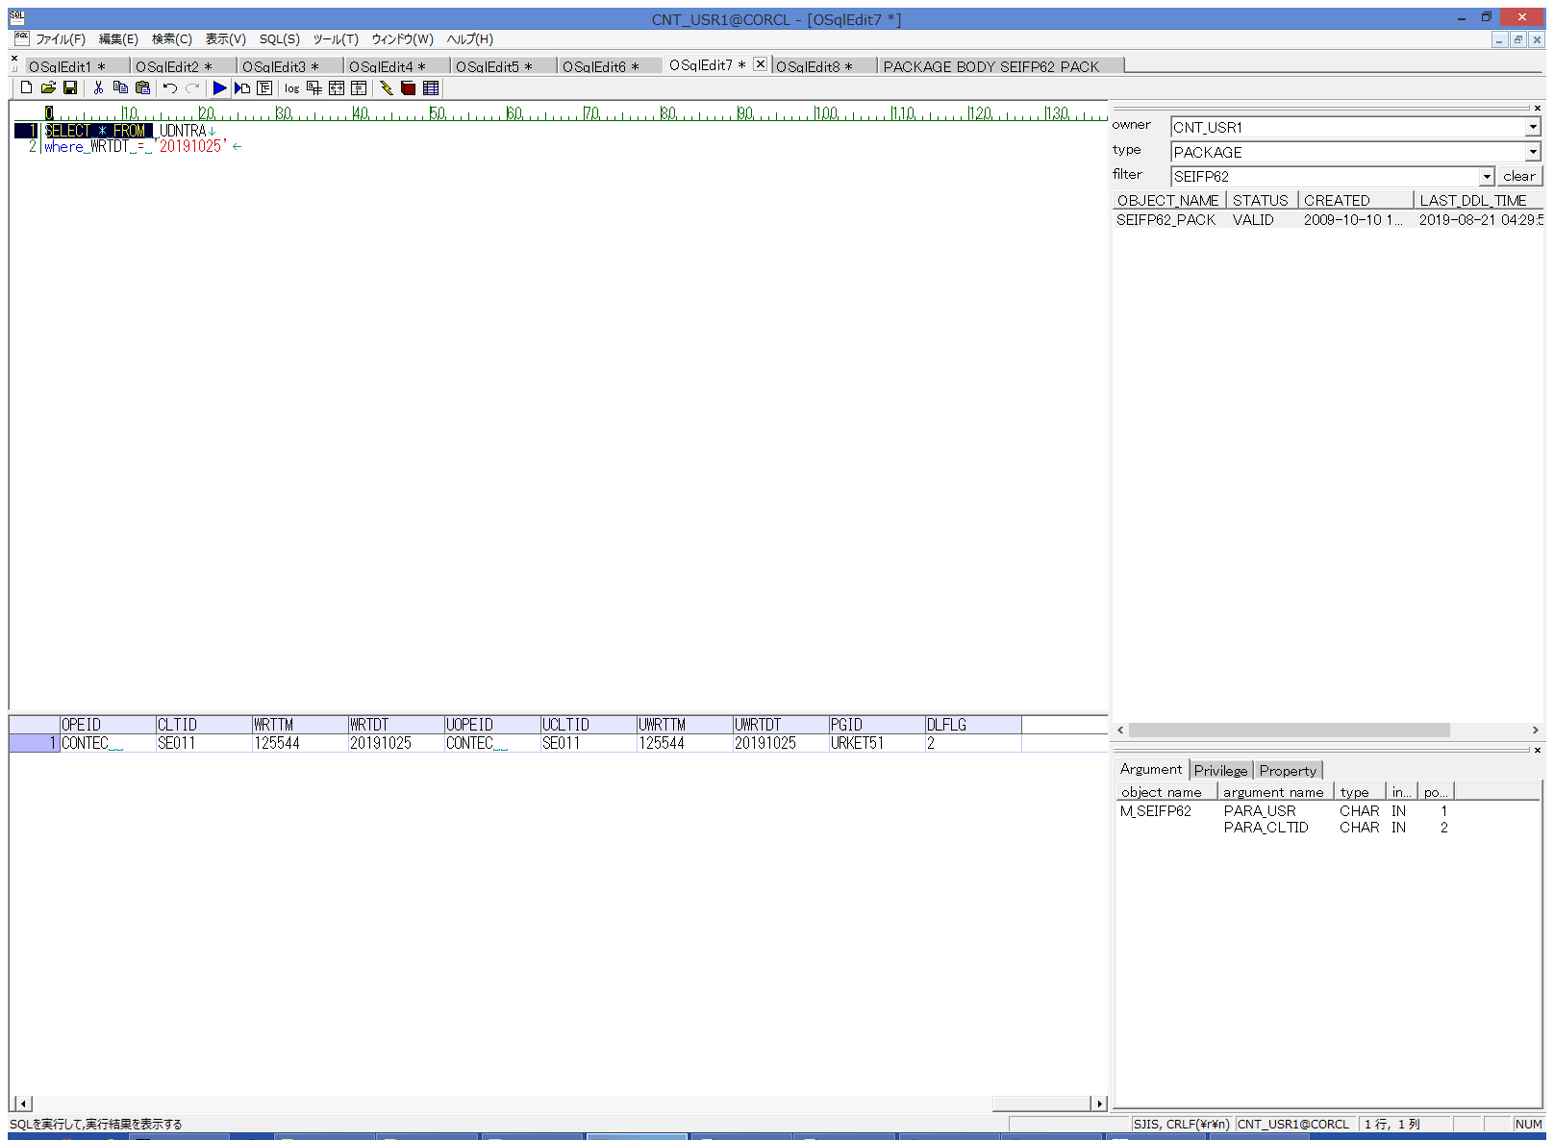
 |  |  | 操作内容 | UDNTRAの抽出SQL(別紙参照)を実行します。

 |  |  | ２．１．５．【事前準備】 [CNT_USR1@CORCL - [OSqlEdit8 *]]ウィンドウ - [SQL実行]ボタン |  |  | 確認日 | 結果
 |  |  | 画面 | 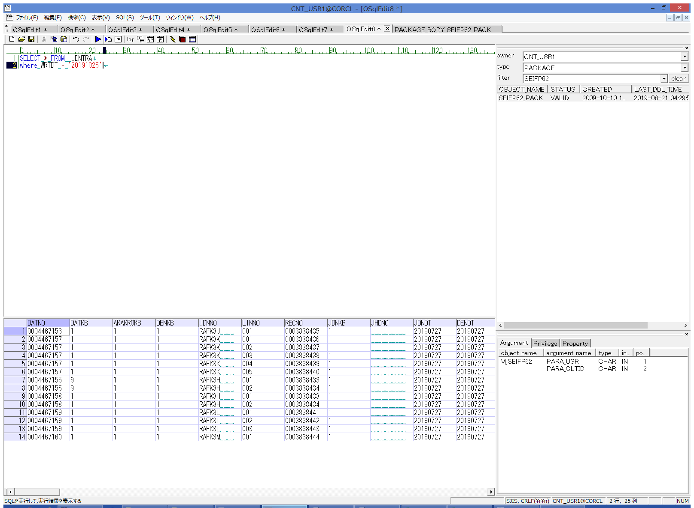
 |  |  | 操作内容 | JDNTRAの抽出SQL(別紙参照)を実行します。

 |  |  | ２．１．６． [AMMDB54 - リモート デスクトップ接続]ウィンドウ - [Input Capture Window]ウィンドウ |  |  | 確認日 | 結果
 |  |  | 画面 | 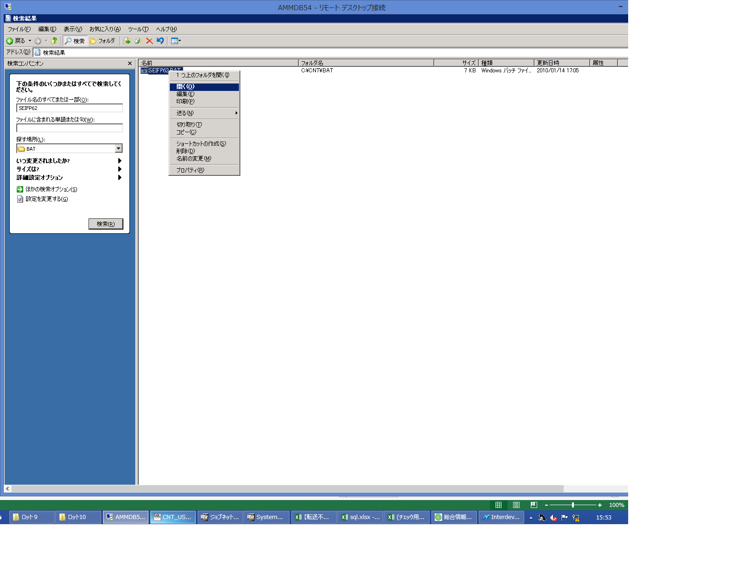
 |  |  | 操作内容 | AMMDB54にリモート接続し、C:\CNT\BAT\SEIFP62.batを右クリックし、「開く」ボタンをクリックします。

 |  |  | ２．１．７． [CNT_USR1@CORCL - [OSqlEdit4 *]]ウィンドウ - [SQL実行]ボタン |  |  | 確認日 | 結果
 |  |  | 画面 | 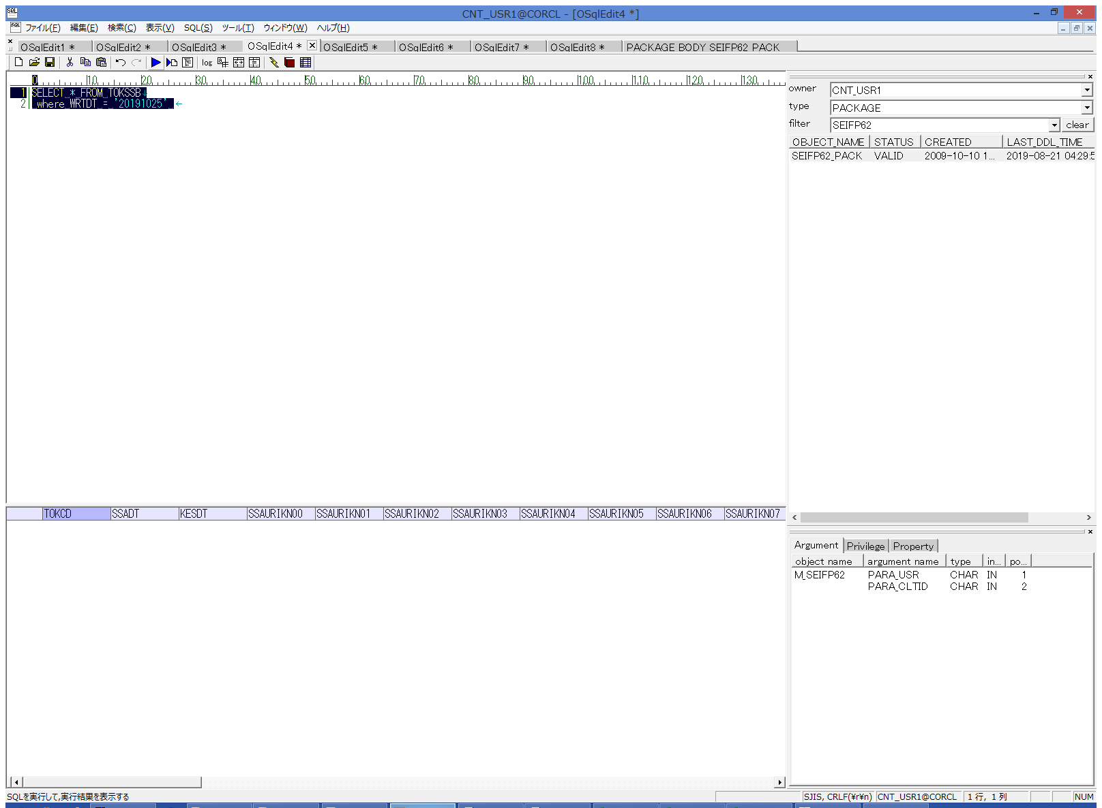
 |  |  | 操作内容 | TOKSSBの抽出SQL(別紙参照)を実行します。 データが更新されていることを確認します。

 |  |  | ２．１．８． [CNT_USR1@CORCL - [OSqlEdit5 *]]ウィンドウ - [SQL実行]ボタン |  |  | 確認日 | 結果
 |  |  | 画面 | 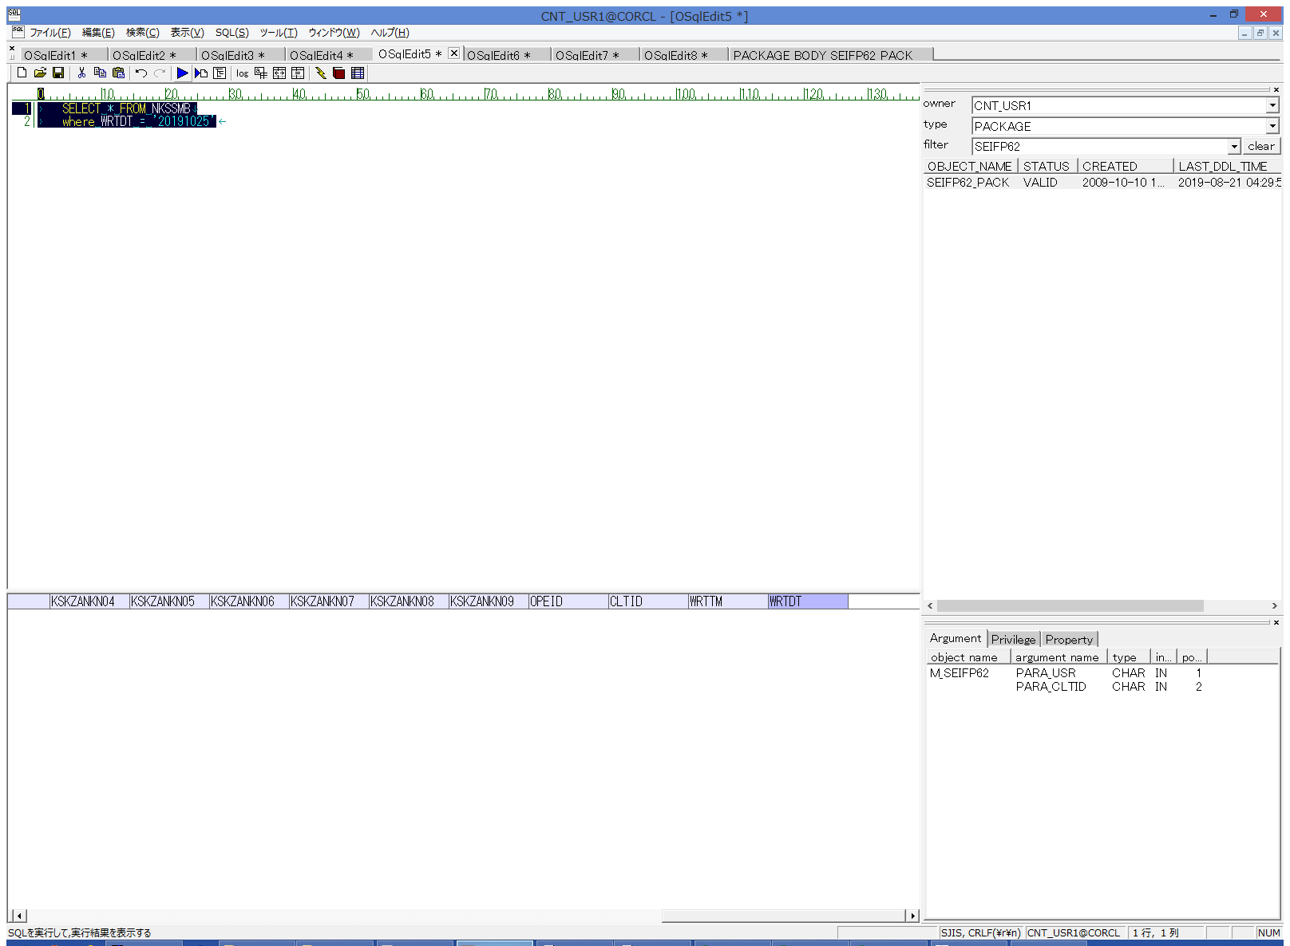
 |  |  | 操作内容 | NKSSMBの抽出SQL(別紙参照)を実行します。データが更新されていることを確認します。

 |  |  | ２．１．９． [CNT_USR1@CORCL - [OSqlEdit6 *]]ウィンドウ - [SQL実行]ボタン |  |  | 確認日 | 結果
 |  |  | 画面 | 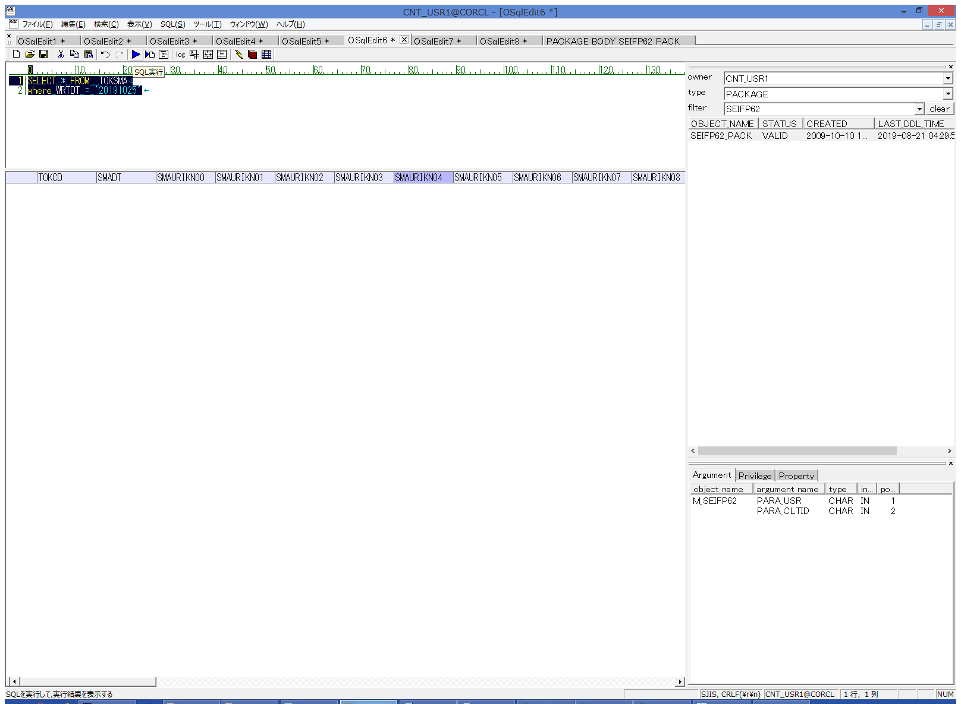
 |  |  | 操作内容 | TOKSMAの抽出SQL(別紙参照)を実行します。データが更新されていることを確認します。

 |  |  | ２．１．１０． [CNT_USR1@CORCL - [OSqlEdit7 *]]ウィンドウ - [SQL実行]ボタン |  |  | 確認日 | 結果
 |  |  | 画面 | 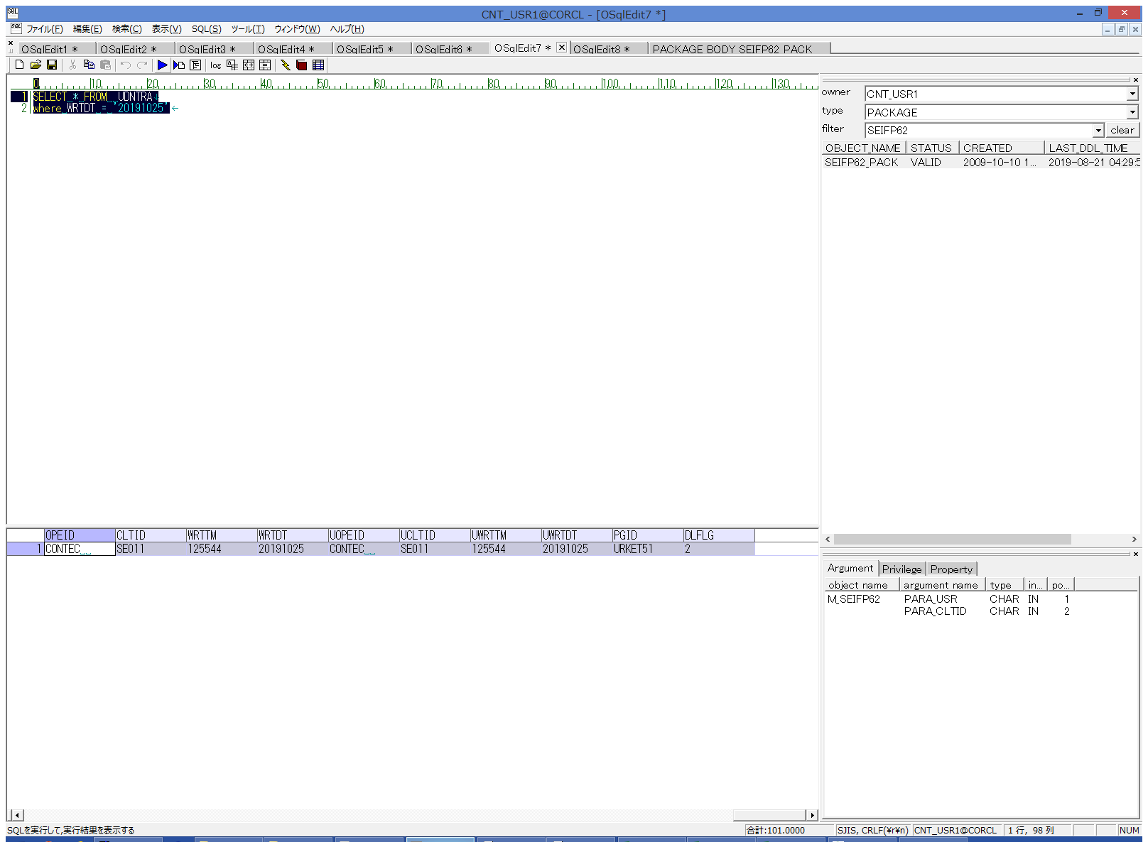
 |  |  | 操作内容 | UDNTRAの抽出SQL(別紙参照)を実行します。データが変わらないことを確認します。

 |  |  | ２．１．１１． [CNT_USR1@CORCL - [OSqlEdit8 *]]ウィンドウ - [SQL実行]ボタン |  |  | 確認日 | 結果
 |  |  | 画面 | 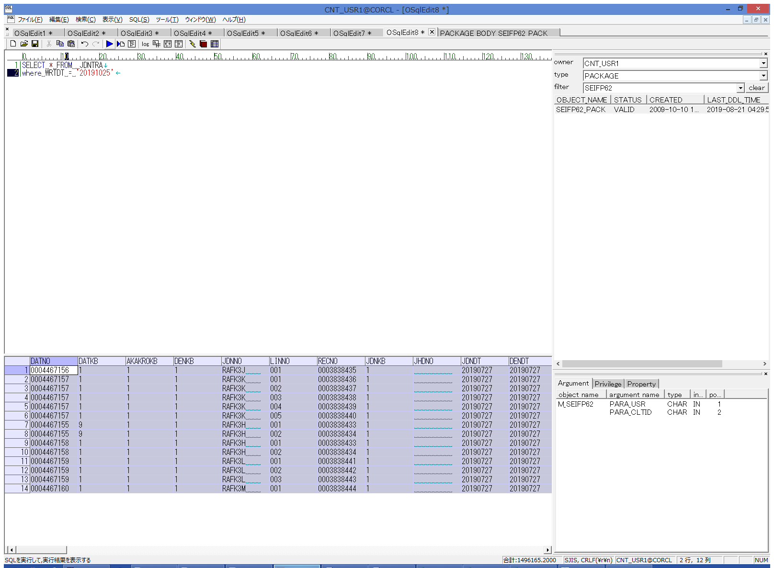
 |  |  | 操作内容 | JDNTRAの抽出SQL(別紙参照)を実行します。データが変わらないことを確認します。

